Лист1
40,004 | 24951 | 1
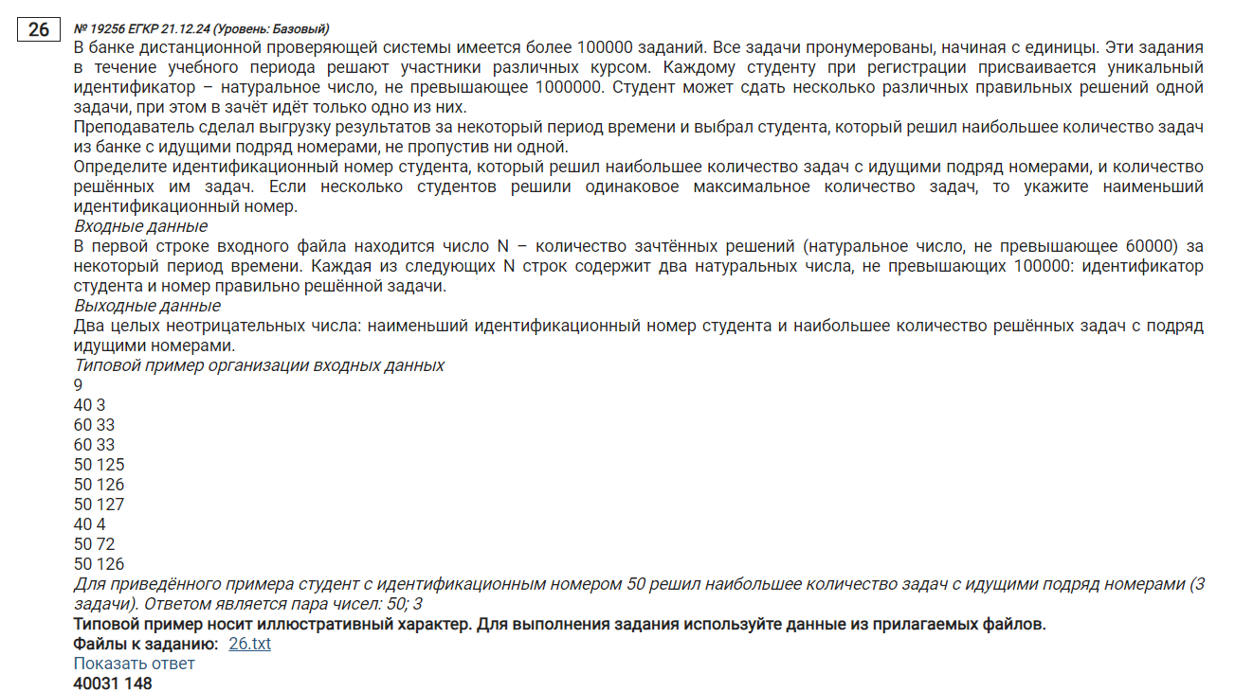
40,031 | 21793 | 148
40,088 | 24866 | 148
40,242 | 25098 | 148
40,263 | 21053 | 148
40,275 | 22399 | 148
40,313 | 21721 | 148
40,336 | 21708 | 148
40,337 | 22178 | 148
40,397 | 21916 | 148
40,451 | 22420 | 148
40,560 | 25053 | 148
...

